Tipo de datos
Info traducida y más
COLUMNAS |  |  | GENERO |  | SITUACION LABORAL |  | ENTORNO LABORAL |  | RIESGO DE SALUD M
Inglés | Español | Tipo de dato | Inglés | Español | Inglés | Español | Inglés | Español | Inglés | Español
age | edad | Num | Male | Masculino | Employed | Empleado/a | On-site | Presencial | High | Alto
gender | género |  | Female | Femenino | Student | Estudiante | Remote | Remoto | Medium | Medio
employment_status | situación laboral |  | Non-binary | No binario | Self-employed | Autónomo/a | Hybrid | Híbrido | Low | Bajo
work_environment | entorno laboral |  | Prefer not to say | Prefiero no decirlo | Unemployed | Desempleado/a
mental_health_history | antecedentes de salud mental | Si/ No
seeks_treatment | busca tratamiento | Si/ No
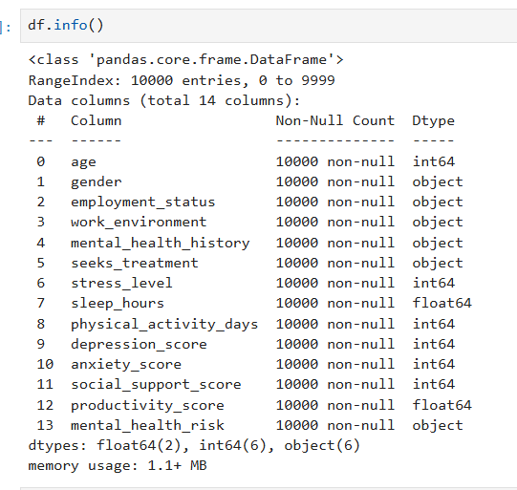
stress_level | nivel de estrés | Del 1 al 10
sleep_hours | horas de sueño | En Hs
physical_activity_days | días de actividad física | De 0 a 7 días
depression_score | puntuación de depresión | Num
anxiety_score | puntuación de ansiedad | Num
social_support_score | puntuación de apoyo social | 0 a 100
productivity_score | puntuación de productividad | 0 a 100
mental_health_risk | riesgo de salud mental

Codigo usado
En Python, con la biblioteca pandas, puedes usar la función pandas.cut para crear bins (intervalos) y asignarles labels (etiquetas) a los datos. Esto es útil para convertir datos continuos en categorías discretas. Aquí tienes un ejemplo práctico:

Ejemplo: Crear bins con etiquetas

Copiar códigoimport pandas as pd

# Datos de ejemplo
data = {'Valores': [5, 15, 25, 35, 45, 55, 65]}
df = pd.DataFrame(data)

# Definir los límites de los bins
bins = [0, 20, 40, 60, 80]

# Definir las etiquetas para los bins
labels = ['Bajo', 'Medio', 'Alto', 'Muy Alto']

# Crear una nueva columna con los bins etiquetados
df['Categoría'] = pd.cut(df['Valores'], bins=bins, labels=labels)

print(df)

Resultado:

Copiar código Valores Categoría
0 5 Bajo
1 15 Bajo
2 25 Medio
3 35 Medio
4 45 Alto
5 55 Alto
6 65 Muy Alto

Explicación:

1. bins: Define los límites de los intervalos (debe incluir el rango completo de los datos).
2. labels: Asigna nombres a cada intervalo.
3. pd.cut: Segmenta los datos en los intervalos definidos y les asigna las etiquetas correspondientes.

Si necesitas que los valores fuera de los límites de los bins sean manejados, puedes usar el argumento include_lowest=True o ajustar los límites de los bins.

Aquí tienes una lista con nombre, representación y sintaxis de los gráficos que puedes hacer usando solo pandas, numpy y seaborn (sns):

1. Barplot – Barras
Representación: promedio u otra métrica de una variable numérica por categorías.

python
CopiarEditar
sns.barplot(x='col_categorica', y='col_numerica', data=df)

2. Countplot – Frecuencia de categorías
Representación: conteo de elementos por categoría.

python
CopiarEditar
sns.countplot(x='col_categorica', data=df)

3. Boxplot – Cajas y bigotes
Representación: distribución de una variable numérica por categorías.

python
CopiarEditar
sns.boxplot(x='col_categorica', y='col_numerica', data=df)

4. Violinplot – Violín
Representación: distribución y densidad de una variable numérica por categorías.

python
CopiarEditar
sns.violinplot(x='col_categorica', y='col_numerica', data=df)

5. Stripplot – Dispersión categórica
Representación: puntos individuales de datos por categoría.

python
CopiarEditar
sns.stripplot(x='col_categorica', y='col_numerica', data=df)

6. Swarmplot – Dispersión categórica ajustada
Representación: puntos ajustados para evitar superposición.

python
CopiarEditar
sns.swarmplot(x='col_categorica', y='col_numerica', data=df)

7. Scatterplot – Dispersión
Representación: relación entre dos variables numéricas.

python
CopiarEditar
sns.scatterplot(x='col_x', y='col_y', data=df)

8. Lineplot – Línea
Representación: tendencia de valores a lo largo de un eje (tiempo u orden).

python
CopiarEditar
sns.lineplot(x='col_x', y='col_y', data=df)

9. Histplot – Histograma
Representación: distribución de una variable numérica.

python
CopiarEditar
sns.histplot(x='col_numerica', data=df, bins=10)

10. KDEplot – Densidad
Representación: estimación suave de la densidad de una variable numérica.

python
CopiarEditar
sns.kdeplot(x='col_numerica', data=df)

11. Heatmap – Mapa de calor
Representación: matriz de valores en gradiente de color.

python
CopiarEditar
sns.heatmap(df.corr(), annot=True)

12. Pairplot – Matriz de dispersión
Representación: relaciones entre múltiples variables numéricas.

python
CopiarEditar
sns.pairplot(df)

13. Relplot – Relación múltiple
Representación: relaciones entre dos variables con opciones de facetado.

python
CopiarEditar
sns.relplot(x='col_x', y='col_y', hue='col_categoria', data=df)

14. Catplot – Categórico múltiple
Representación: combina gráficos categóricos (bar, box, violin, etc.).

python
CopiarEditar
sns.catplot(x='col_categorica', y='col_numerica', kind='bar', data=df)

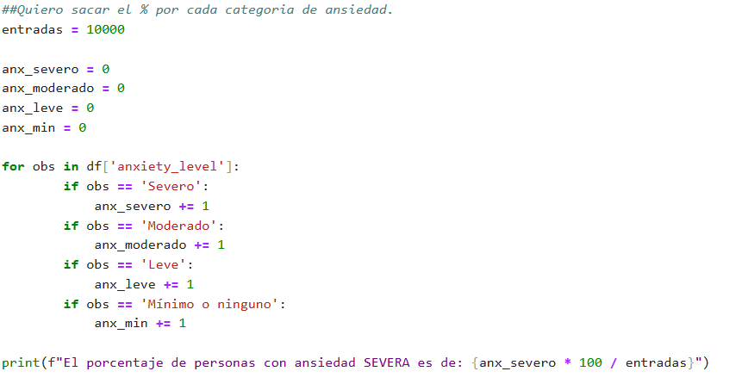

 | me dio ok pero hay una formula MUCHO MAS SENSILLA
 | df['anxiety_level'].value_counts(normalize=True) * 100

 | MUESTRA LANTIDAD DE VALORES POR CADA ELEMENTO DEL ESA COLUMNA Y AL MULTIFICARLA POR 100 DA EL % SOBRE EL TOTAL.

